1 Archivement
En esta columna se marcan los puntos obtenidos por cada actividad desarrollada. Si no se desarrollo la actividad poner Cero.

 | Team Members: |  |  | Addresing

1 | Garay Quintero Luz Zayetzy |  |  | Private | 192.168.0.0 /17 | Date: | 2023-05-17
2 | Luna Espinoza Evelyn |  |  | Public | 50.0.0.0 /8

 | Deliverable |  | Achievements |  | Accomplished |  |  | (A) | Utilizar el formato utilizado para subnetting

TASK 1
 | multiuser mode topology | 3 | 3
 | VLSM addressing scheme (A) | 7 | 7
 | Conectividad extremo-a-extremo | 10 | 10

 | Static Routing
 | Static Route | 2 | 2
 | Default Static Route | 2 | 2
 | Ruta de respaldo | 2 | 2

 | LAN

 | VLANs & Tuncking (HQ, Branch) | 8 | 8
 | Sales
 | Accounting
 | HR
 | Production
 | Management
 | Native
 | Inter-VLAN Routing (HQ, Branch) | 10 | 10

TASK 2

 | Redundancy
 | Etherchannel PAgP | 3 | 3
 | HSRP | 3 | 3

 | DHCP
 | DHCP server | 10 | 10
 | DHCP Relay Agent | 5 | 5

 | Management
 | Syslog | 5 | 5
 | DNS | 2 | 2

 | Services
 | Web | 3 | 3
 | Ftp | 3 | 3
 | Mail | 3 | 3

TASK 3

 | Remote management configuration SSH | 2
 | Switch port security configuration | 2 | 2

TASK 4

 | Team Work Evidence | 5 | 5
 | Lessons Learned | 5 | 5
 | Troubleshooting | 5 | 5 |  |  |  | Problemas encotrados y como se resolvieron

 |  |  | 98 |  | 0

 |  | 100

3 Lessons Learned
Lessons learned are the documented information that reflects both the positive and negative experiences of a project.
https://www.pmi.org/learning/library/lessons-learned-next-level-communicating-7991

Lessons learned
organizational knwoledge
organizational knwoledge sharing
Lessson Learned
 |  |  |  | wikis, blogs,
1 | Estrategía Utilizada para solucionar el problema | Usar el modo simulación en packet tracer, para verificar lo que estaba fallando, apoyandome del material que nos proporciona cisco
2 | Que me funciono y lo volveré a repetir | Trabajo en equipo y llevar un control del proyecto
3 | Que no funciono y no lo volverá a utilizar | Buscar por fuera soluciones, ya que cada sitio decía cosas distintas
4 | Reflexión Final | Este trabajo fue una buena práctica de todos los conocimientos adquiridos en el curso, fue algo complicado, pero sirvio para tener los conocomientos presentes y reforzarlos | https://www.pmi.org/learning/library/applying-lessons-learned-implement-project-8344

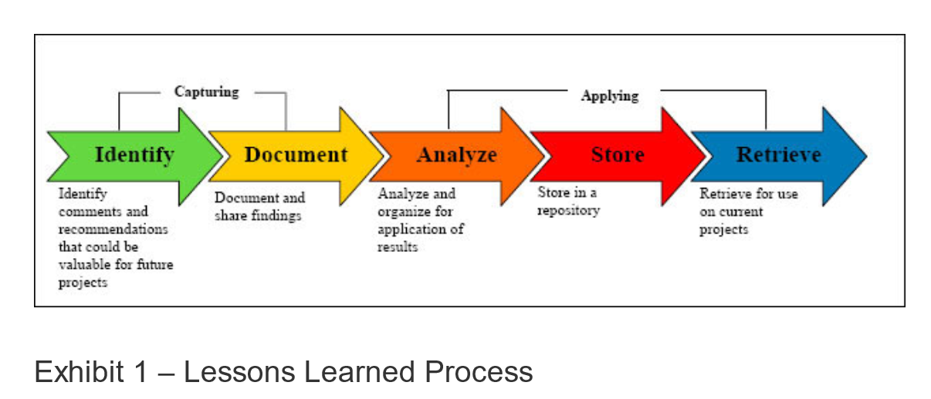
1 | What went right | Subneteo, etherchannel, granja de servidores, esquema de direccionamiento
2 | What went wrong | Configuración ssh, asignación de ip por dhcp fallo al inicio.
3 | What needs to be improved | Aprendernos más la sintaxis de los comandos para facilitar la configuración

4 TeamWork
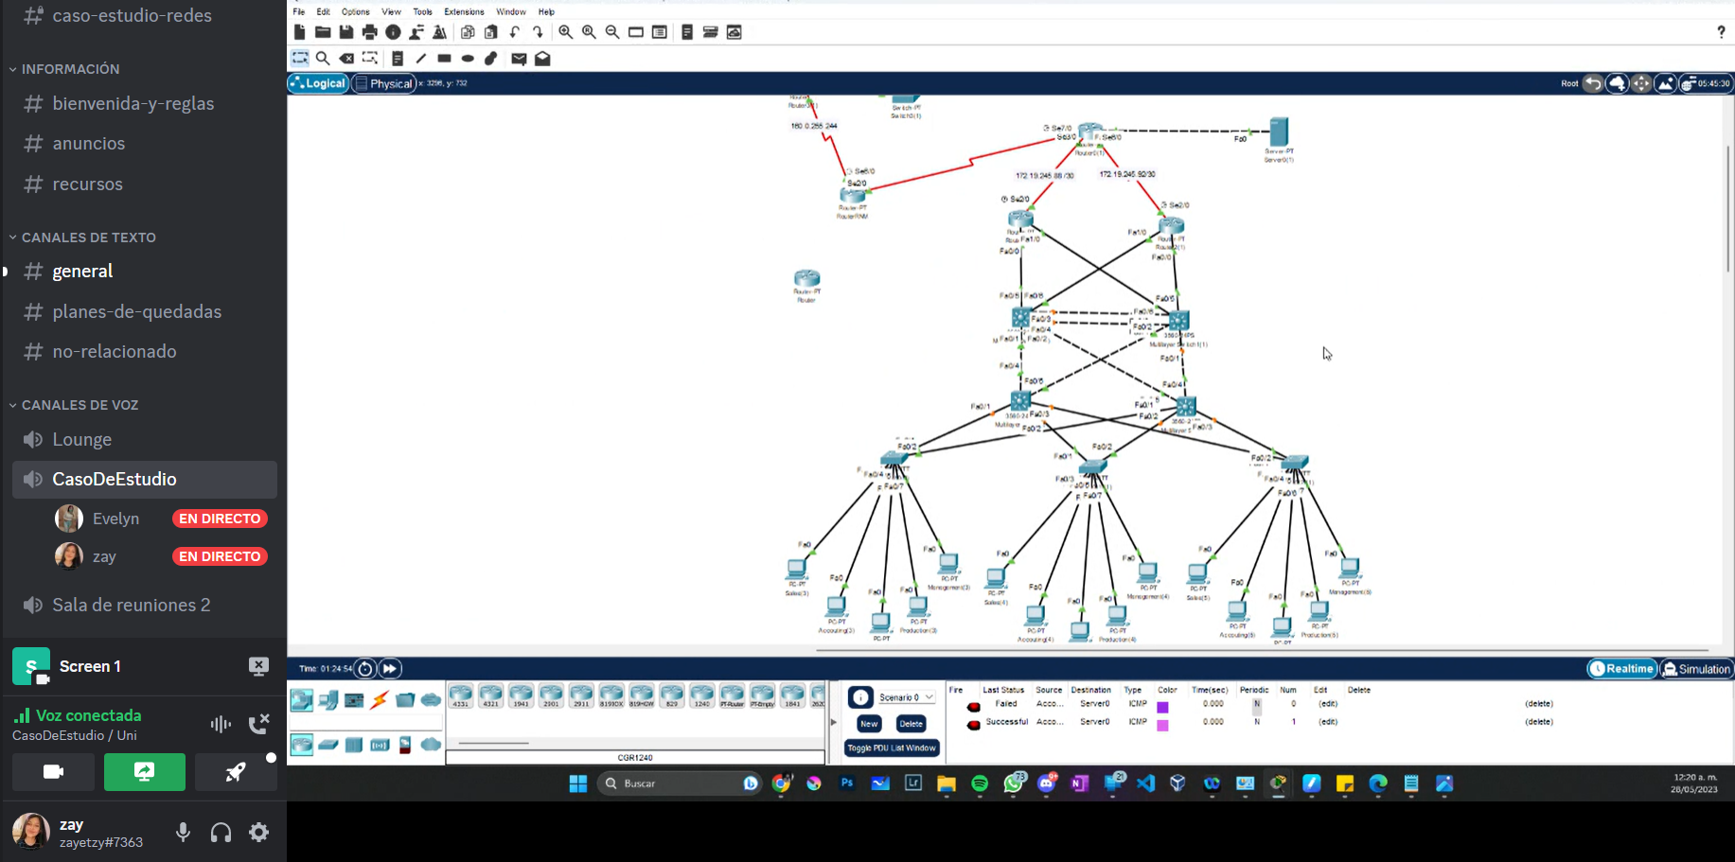
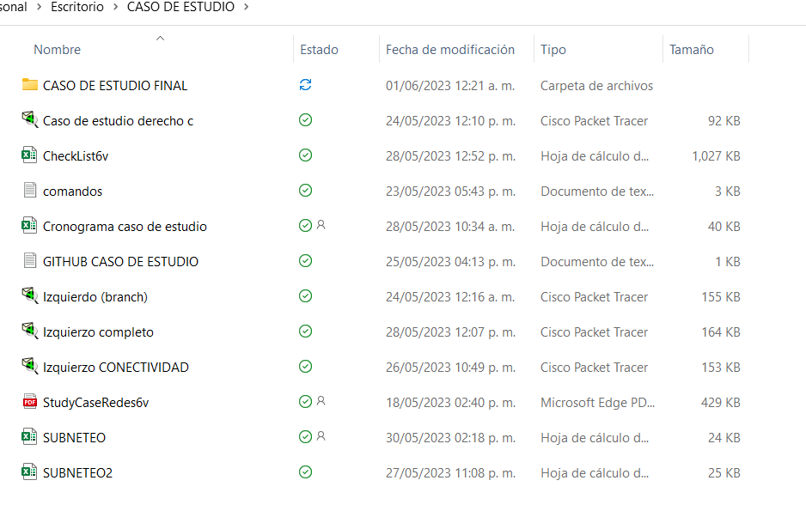
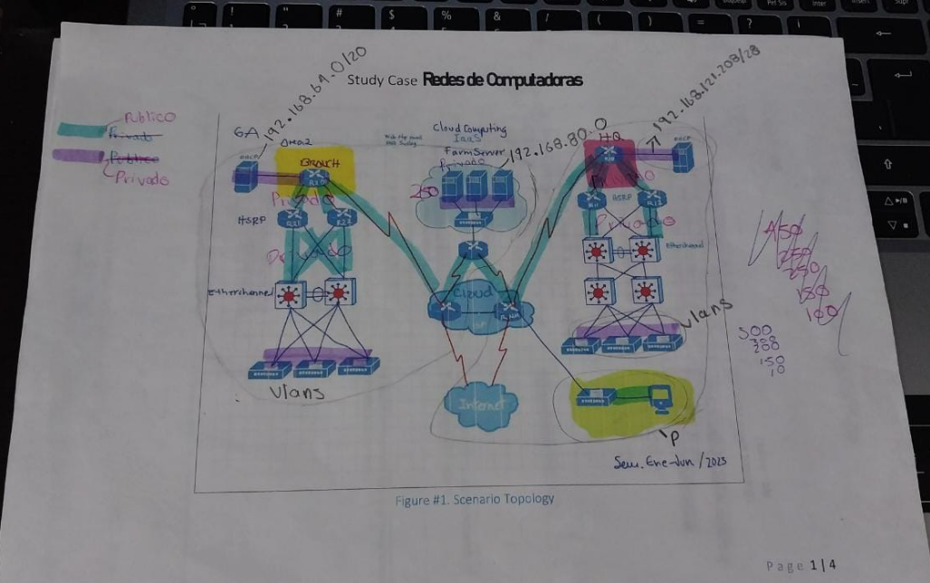
Evidences
1 |  | Video llamadas
2 |  | Whatsapp Messages
3 |  | Videos
4 | https://1drv.ms/x/s!AgwNwRK0iu3UlCB_0Q1A5s5XLotJ?e=8MeleM | Administración del proyecto
. | https://github.com/ZayetzyG/Caso-de-estudio | GitHub
.
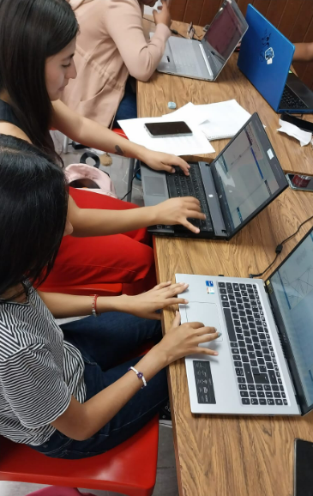
.
.

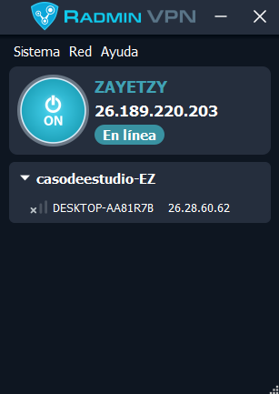
 | Evidencias que demuestren el trabajo en equipo

